Лист1
<HIGH> | <LOW> | <CLOSE> | <VOL>
109480 | 108940 | 109330 | 2339
109440 | 109330 | 109390 | 1547
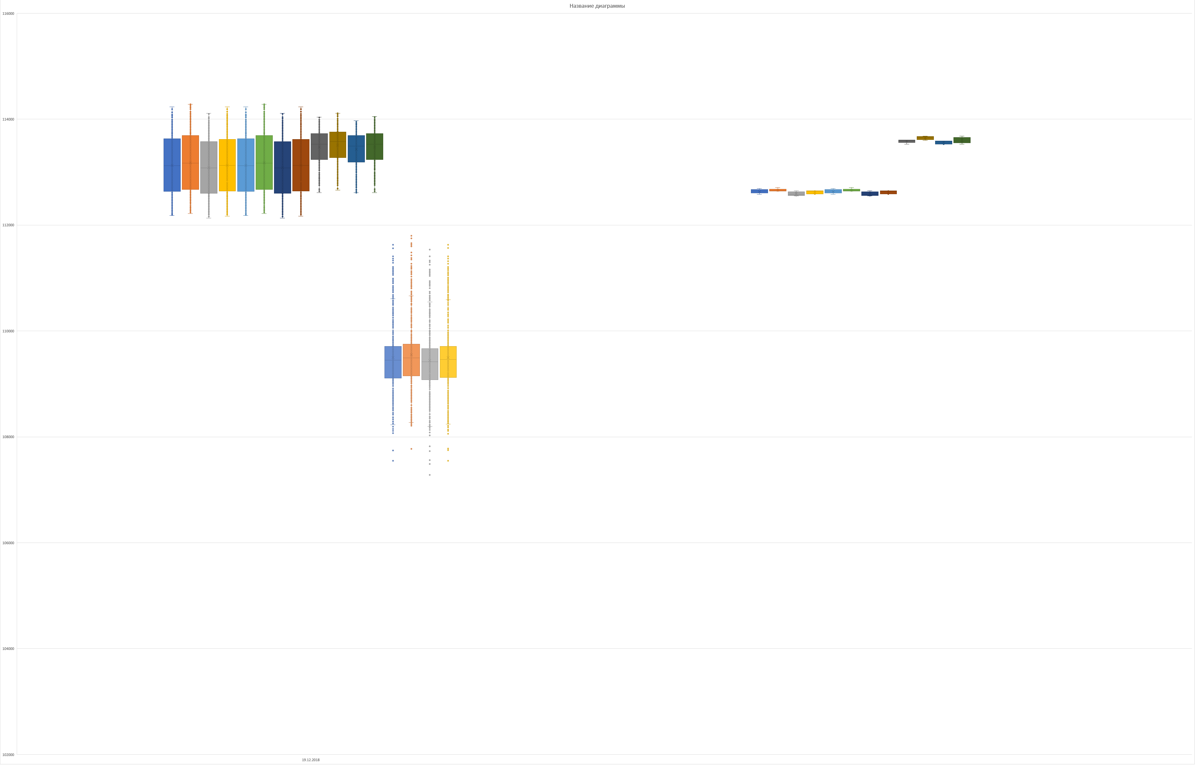
109440 | 109270 | 109380 | 1027
109390 | 109300 | 109320 | 521
109340 | 109280 | 109310 | 1058
109370 | 109160 | 109350 | 1524
109400 | 109200 | 109260 | 1898
109360 | 109230 | 109300 | 467
109360 | 109270 | 109360 | 281
109370 | 109300 | 109360 | 579
109370 | 109280 | 109280 | 533
109340 | 109260 | 109330 | 466
109350 | 109250 | 109250 | 905
109280 | 109200 | 109220 | 705
109220 | 109150 | 109200 | 1204
109200 | 108960 | 109160 | 3739
109190 | 109060 | 109080 | 682
109140 | 109030 | 109080 | 643
109120 | 109050 | 109050 | 434
109170 | 109040 | 109160 | 422
109260 | 109150 | 109250 | 682
109330 | 109220 | 109290 | 1066
109300 | 109260 | 109300 | 627
109360 | 109280 | 109320 | 527
109320 | 109300 | 109310 | 152
109380 | 109280 | 109380 | 456
109440 | 109360 | 109380 | 895
109420 | 109360 | 109410 | 648
109450 | 109340 | 109350 | 363
109370 | 109310 | 109360 | 484
109390 | 109300 | 109320 | 609
109320 | 109270 | 109310 | 302
109360 | 109250 | 109360 | 398
109510 | 109340 | 109460 | 1045
109540 | 109450 | 109520 | 864
109550 | 109470 | 109530 | 572
109600 | 109530 | 109580 | 840
109740 | 109580 | 109700 | 1621
109760 | 109660 | 109690 | 1447
109780 | 109680 | 109730 | 1053
109750 | 109660 | 109720 | 693
109760 | 109680 | 109710 | 421
109730 | 109670 | 109710 | 356
109780 | 109700 | 109760 | 1222
109790 | 109690 | 109780 | 777
109790 | 109680 | 109750 | 2193
109760 | 109690 | 109730 | 874
109720 | 109670 | 109700 | 487
109740 | 109690 | 109710 | 377
109750 | 109700 | 109700 | 130
109750 | 109700 | 109710 | 929
109750 | 109680 | 109750 | 584
109750 | 109660 | 109690 | 361
109710 | 109630 | 109670 | 624
109700 | 109670 | 109690 | 205
109720 | 109680 | 109690 | 264
109700 | 109660 | 109700 | 345
109850 | 109690 | 109770 | 3092
109940 | 109760 | 109790 | 3649
109800 | 109730 | 109770 | 628
109850 | 109750 | 109840 | 1142
109900 | 109800 | 109820 | 1397
109840 | 109800 | 109830 | 262
109840 | 109720 | 109720 | 623
109730 | 109640 | 109650 | 887
109710 | 109610 | 109620 | 987
109730 | 109580 | 109720 | 783
109740 | 109670 | 109730 | 530
109780 | 109720 | 109760 | 744
109790 | 109750 | 109790 | 452
109790 | 109710 | 109760 | 501
109840 | 109760 | 109800 | 863
109900 | 109800 | 109840 | 1594
109840 | 109770 | 109800 | 443
109830 | 109800 | 109820 | 219
109890 | 109820 | 109840 | 637
109980 | 109840 | 109910 | 1312
109940 | 109870 | 109910 | 659
109920 | 109870 | 109870 | 668
109930 | 109870 | 109880 | 517
109930 | 109850 | 109920 | 578
110020 | 109900 | 109950 | 2205
110070 | 109940 | 109960 | 2042
110030 | 109970 | 110010 | 961
110020 | 109920 | 109950 | 779
109980 | 109930 | 109980 | 343
109960 | 109880 | 109920 | 529
110010 | 109900 | 109990 | 689
110020 | 109940 | 109940 | 643
109960 | 109890 | 109930 | 561
109930 | 109860 | 109890 | 492
109910 | 109820 | 109860 | 766
109900 | 109840 | 109900 | 469
109930 | 109880 | 109900 | 208
109920 | 109810 | 109820 | 447
109830 | 109790 | 109800 | 487
109810 | 109760 | 109780 | 467
109830 | 109770 | 109830 | 212
109840 | 109770 | 109770 | 145
109830 | 109750 | 109750 | 549
109830 | 109740 | 109810 | 380
109810 | 109760 | 109800 | 409
109810 | 109760 | 109800 | 246
109820 | 109750 | 109750 | 416
109840 | 109750 | 109840 | 487
109860 | 109820 | 109850 | 343
109850 | 109820 | 109840 | 178
109840 | 109750 | 109760 | 453
109800 | 109760 | 109800 | 353
109830 | 109790 | 109830 | 109
109820 | 109770 | 109800 | 225
109810 | 109750 | 109770 | 401
109810 | 109760 | 109800 | 121
109810 | 109780 | 109810 | 150
109820 | 109760 | 109770 | 351
109770 | 109710 | 109730 | 748
109780 | 109690 | 109780 | 1050
109780 | 109740 | 109770 | 445
109780 | 109690 | 109700 | 452
109700 | 109640 | 109650 | 755
109680 | 109590 | 109670 | 1184
109680 | 109590 | 109610 | 1391
109610 | 109500 | 109530 | 1254
109590 | 109520 | 109570 | 853
109590 | 109500 | 109520 | 558
109580 | 109480 | 109510 | 1098
109510 | 109280 | 109410 | 3645
109490 | 109390 | 109490 | 882
109530 | 109460 | 109530 | 324
109600 | 109510 | 109560 | 647
109580 | 109440 | 109460 | 894
109490 | 109440 | 109470 | 210
109580 | 109460 | 109550 | 838
109590 | 109530 | 109560 | 358
109650 | 109530 | 109630 | 463
109650 | 109580 | 109600 | 381
109620 | 109570 | 109610 | 404
109640 | 109580 | 109610 | 303
109650 | 109580 | 109600 | 199
109660 | 109600 | 109650 | 259
109650 | 109610 | 109640 | 388
109650 | 109580 | 109600 | 316
109600 | 109530 | 109570 | 554
109630 | 109560 | 109630 | 288
109640 | 109580 | 109630 | 153
109700 | 109620 | 109640 | 675
109630 | 109570 | 109620 | 236
109630 | 109590 | 109610 | 219
109610 | 109560 | 109580 | 189
109600 | 109560 | 109590 | 248
109580 | 109500 | 109540 | 460
109540 | 109470 | 109480 | 505
109510 | 109460 | 109500 | 693
109550 | 109490 | 109540 | 1283
109550 | 109510 | 109550 | 169
109550 | 109500 | 109510 | 255
109530 | 109420 | 109460 | 878
109460 | 109370 | 109450 | 767
109470 | 109400 | 109430 | 355
109520 | 109400 | 109500 | 949
109540 | 109470 | 109480 | 681
...

